상품제안서
잭니클라우스 2단 암막 우양산+호텔수건 스트라이프 180g 세트 | 상품코드: S46387

 |  |  |  |  |  |  | 02-713-8555 | www.synergygift.co.kr
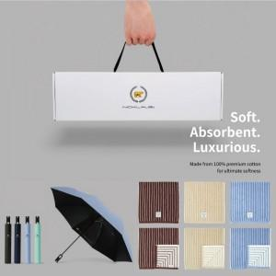

【상세/제작정보】 | <p><span style="font-size: 14pt;">※ 자수인쇄 기본 20자 기준</span></p><p><span style="font-size: 14pt;">&nbsp; (글자수,로고,난이도 등에 따라 추가비용 발생될 수 있습니다)</span>&nbsp;</p>

【인쇄/포장옵션】 | [타올인쇄] 실크, [타올인쇄] 자수, [우산인쇄] 손잡이1도, [우산인쇄] 원단1도 / 포장불가능

【공급단가】 | 수량 | 20~ | 100~ | 300~ | 500~ | 1,000~
*VAT별도 | 단가 | 20,430원 | 18,560원 | 17,780원 | 17,470원 | 17,310원

【상품 URL】 | https://www.synergygift.co.kr:443/src/goods_detail.php?gdno=46387

